상품제안서
베이스어스 차량용 충전기 시거잭 3포트 USB C타입 65W | 상품코드: S43875

 |  |  |  |  |  |  | 02-713-8555 | www.synergygift.co.kr
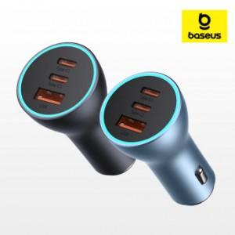

【상세/제작정보】

【인쇄/포장옵션】 | 레이저 / 포장지포장

【공급단가】 | 수량 | 20~ | 50~ | 100~ | 500~ | 1,000~
*VAT별도 | 단가 | 20,100원 | 19,100원 | 18,430원 | 17,360원 | 17,070원

【상품 URL】 | https://www.synergygift.co.kr:443/src/goods_detail.php?gdno=43875

